TGI Transporte de Gas
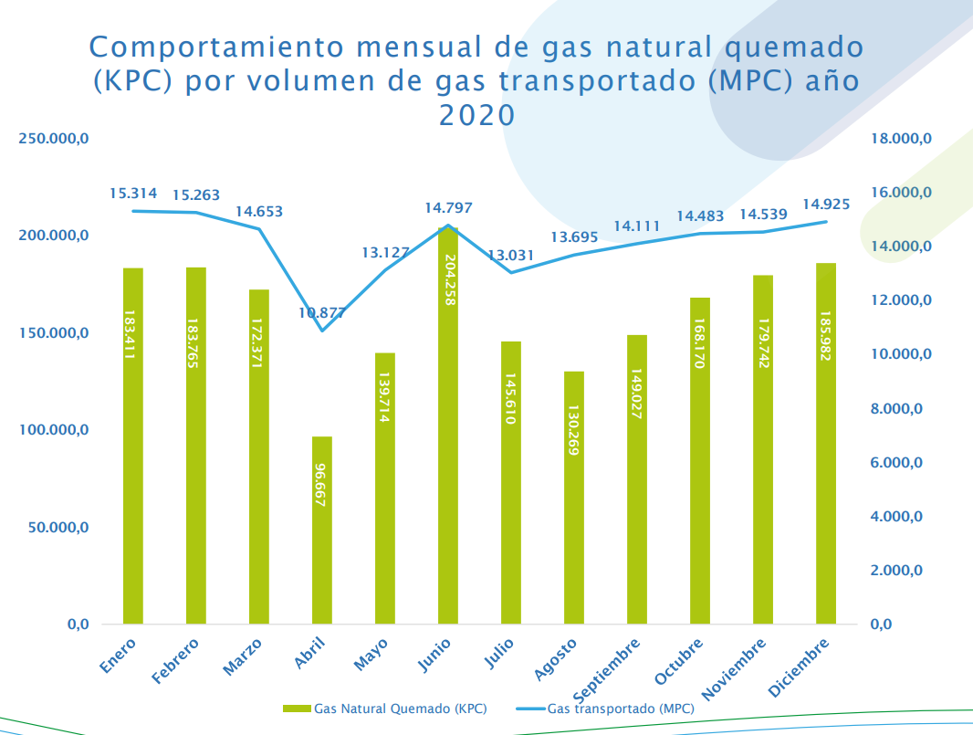
Mpc | Mpc | MPC/MPC
Transportado | Quemado | Quemado/Transportado
15314 | 183.4 | 0.011975969701
15263 | 183.7 | 0.012035641748
14653 | 172.3 | 0.011758684228
10877 | 96.6 | 0.0088811253103
13127 | 139.7 | 0.010642187857
14797 | 204.2 | 0.013800094614
13031 | 145.6 | 0.011173355844
13695 | 130.2 | 0.0095071193866
14111 | 149 | 0.010559138261
14483 | 168.1 | 0.011606711317
14539 | 179.7 | 0.012359859688
14925 | 185.982 | 0.012461105528

 |  | 0.011396749457 | Mpc/mpc
 |  |  | PJ/PJ

168815 | 1938.482

Perdidas por venteo |  | 7.40E-05 | MPC venteo/MPC transportado

